画面遷移図
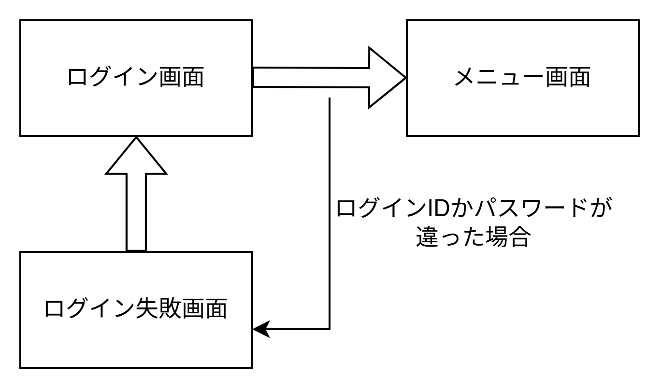
画面遷移図 | システム名 | グループ名 | 作成日 | 担当 | 承認印
 | TaskManager62 | 62期 | 2026-04-08 | 吉澤

詳細クラス図
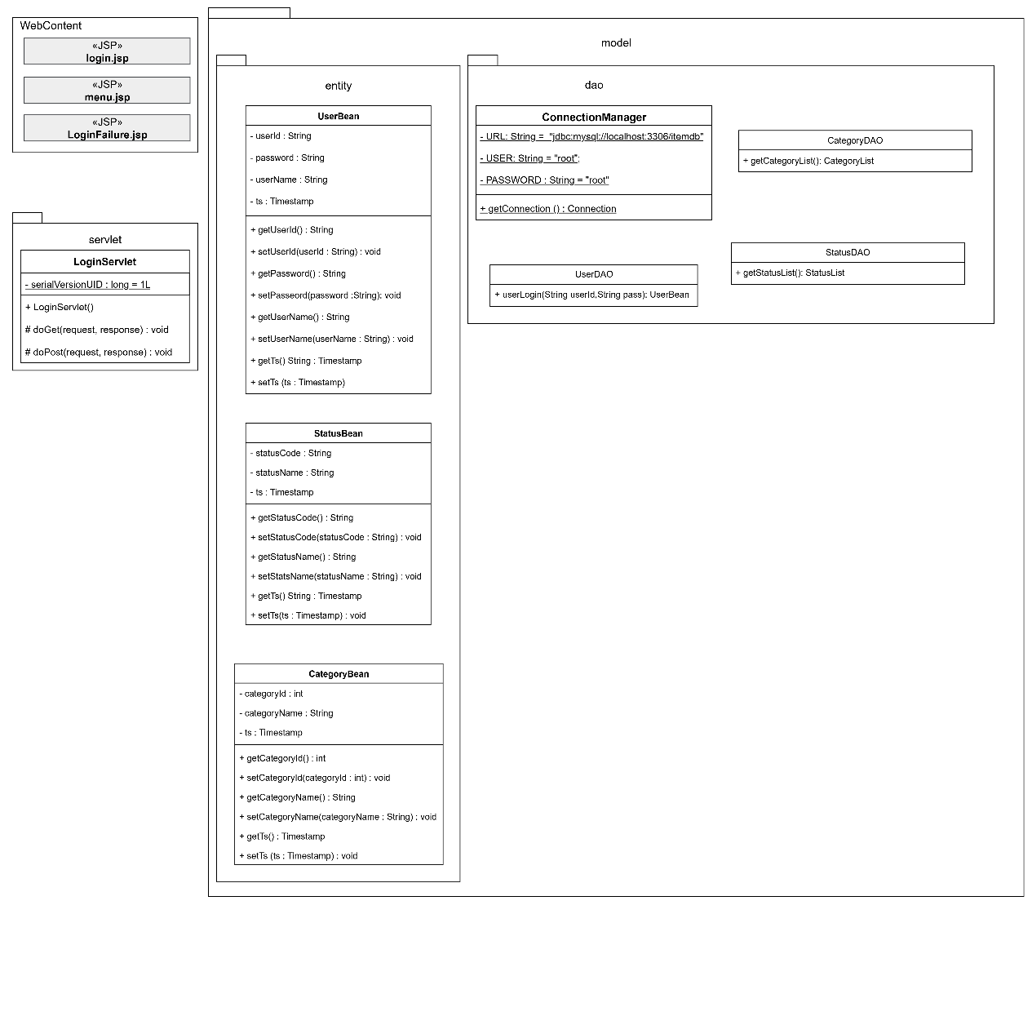
詳細クラス図 | システム名 | グループ名 | 作成日 | 担当 | 承認印
 | TaskManager62 | 62期 | 2026-04-09 | 吉澤

画面設計書 (ログイン画面)
画面設計書 | システム名 |  | グループ名 |  | 作成日 | 担当 | 承認印
 | TaskManager |  | 62期 |  | 2026-04-09 | 吉澤

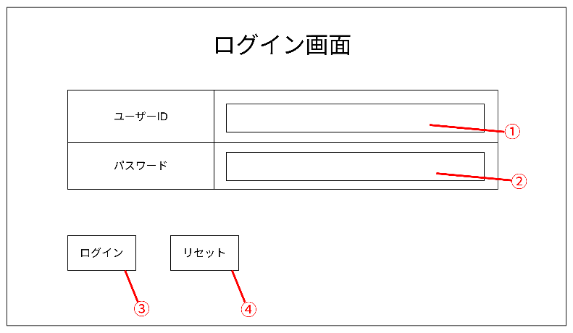
画面名称 | ログイン画面
画面レイアウト

フォーム定義
action | LoginServlet |  |  |  |  | method | POST
識別ID | ラベル | type | name | value | 備考
① | ユーザーID入力 | text | userId |  | ユーザーID入力
② | パスワード入力 | text | pass |  | パスワード入力
③ | フォーム送信ボタン | submit |  | ログイン | 入力した情報を次の画面へ送信する
④ | 取消ボタン | reset |  | 取消 | 入力したユーザーIDとパスワードを取り消す

画面設計書 (ログイン失敗画面)
画面設計書 | システム名 |  | グループ名 |  | 作成日 | 担当 | 承認印
 | TaskManager |  | 62期 |  | 2026-04-09 | 吉澤

画面名称 | ログイン失敗画面
画面レイアウト
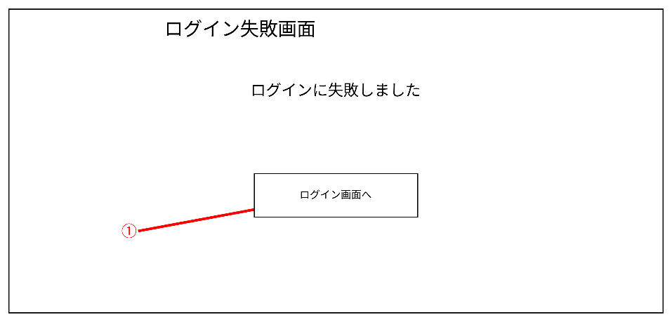

フォーム定義
action | login.jsp |  |  |  |  | method | POST
識別ID | ラベル | type | name | value | 備考
① | ログイン画面へ | submit |  | ログイン画面 | ログイン画面へ戻る

